Лист1
РАБОЧИЙ ТЕХНИЧЕСКИЙ ОТЧЕТ |  |  |  |  | НОМЕР: 2020.10 PT 0003А
 |  |  |  |  | ДАТА: 2020.10.07
Наименование предприятия |  |  |  | ООО "Навоийавтотеххизмат"
Ф.И.О. составившего отчет |  |  |  | Хужакулов Билолбек Маруфшо ўғли
Номер телефона с кодом города |  |  |  | 97 320 28 88
Модель |  |  | Идентификационный номер автомобиля |  | Пробег | Дата продажи
Кобалт |  |  | XWBJF69VELA077706 |  | 10641 | 2020-06-03
Обстоятельства при которых обнаружена проблема |  |  |  | Описание проблемы
 |  |  |  | Дефект механическая трансмиссия
А. |  | Автомобиль стоял, двигатель не работал
В. | Автомобиль находился в движении: |  |  | Информация относительно проблемы (Приложить чертеж или фотграфию неисправности)
 |  | При торможении
 |  | При переходе от ускорения к накату
 |  | При переключение на задний ход |  | Мижоз, жамиятимизга 06.10.2020 йилда автомашинасининг КПП (узатмалар кутиси) қисмида 3 скорист йўқли (3 скористда юрмайди) юзасидан мурожаат қилди.
 |  | При повороте
 |  | При ускорении
 |  | При замедлении
 |  | При ______ оборотах в минут
 |  | При любой скорости
 |  | На неровной дороге
 |  | На ____ передаче
С. | При использовании:
 |  | Тормозов |  | 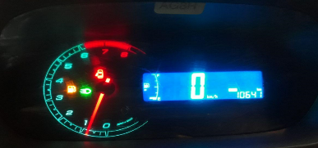
 |  | При повороте руля
 |  | При выключении сцепления
 |  | Обогревателя / кондиционера
 |  | При работе стеклоочистит / омывателя
 |  | При включении радио / CD проигрыват
 |  | Обогревателя заднего стекла
 |  | Прочее
D. | При работе двигателя:
 |  | При запуске |  | 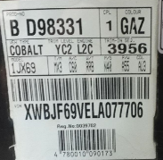 | 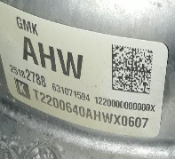
 |  | При прогреве
 |  | На холотом ходу
 |  | При горячем двигателе
E. | Возникает:
 |  | При ускорении
 |  | При высоких оборотах двигателя
 |  | При большой скорости
 |  | При большой загрузке багажника
F. | Когда случается по времени: |  |  | Информация о проблемной детали
 |  | Всегда |  | Номер детали по каталогу: | 25182788
 |  | Иногда |  | Наименование детали: | Механическая трансмиссия
 |  | После _____ км движения |  | Название поставщика: | АО "UzAuto Motors"
 |  | После _____ минут езды |  | LOT № детали: | Т2200640АНWХ0607
Действия инженера по гарантии дилерского предприятия |  |  |  | Жамиятимиз маъсул хадимлари томонидан мижознинг автомашинаси тулиқ текширилиб курилди ва автомашинанинг узатмалар қутисида 3 скорист йўқлиги ҳақиқатдан ҳам аниқданди. Хулоса қилиндики автомашинани КПП си ички қисмида носозлик борлиги аниқланди. Жамиятимиз эхтиёт қисмлар омборида КПП эхтиёт қисмлари булмагани учун мурожаат очиқ қолмоқда.

Ответственный Отдел по принятию мер и исследованию проблемы

